Instrukcja
Rodzaje profili roletowych

 | E23 |  |  | Metallic line 20 |  |  | Metallic line 25
 | plastikowe wykończenie |  |  | wygląd metaliczny |  |  | wygląd metaliczny
 | profile w różnych kombinacjach kolorystycznych |  |  | wykończenie kolorystyczne aluminium lub stal nierdzewna |  |  | wykończenie kolorystyczne aluminium lub stal nierdzewna
 | Typ systemu prowadzenia |  |  | szczebelek profilu żaluzjowego jest od wewnątrz otwarty |  |  | szczebelek profilu żaluzjowego jest zamkniety od wewnątrz
 | Classic |  |  | Typ systemu prowadzenia |  |  | Typ systemu prowadzenia
 | TOP Basic |  |  | Classic (w kombinacji z plastikową prowadnicą) |  |  | Classic (w kombinacji z plastikową prowadnicą)
 | TOP |  |  | TOP |  |  | TOP
 | FRAME |  |  | FRAME |  |  | FRAME
 |  |  |  | Nakładany z prowadzeniem metalic-line 29 mm i mechanimem C3 |  |  | Nakładany z prowadzeniem metalic-line 29 mm i mechanimem C3
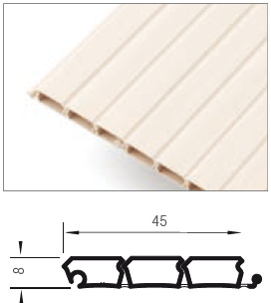
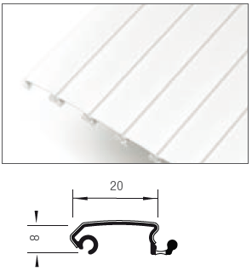
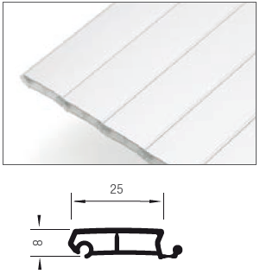

 |  | E9 |  |  |  | E4
 |  | plastikowe wykończenie |  |  |  | plastikowe wykończenie
 |  | na magazynie design w kolorze śnieżno białym |  |  |  | jedynie kolor aluminium plastik
 |  | elegancki wygląd |  |  |  | odpowiednie do wysokich prowadzeń poziomych
 |  | Typ systemu prowadzenia |  |  |  | Typ systemu prowadzenia
 |  | Classic |  |  |  | Classic
 |  | TOP
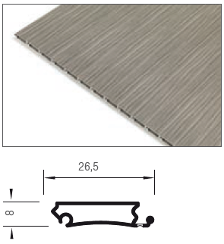
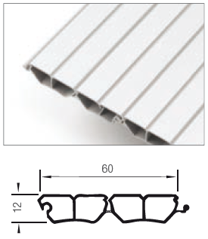

System nawijania

 | Do tyłu |  |  | Do ślimaka roletowego |  |  | Z mecjanizmem C3

Kierunek ruchu

 | Poziomy (z lewej strony na prawą) |  | Pionowy (z góry na dół)

Typ systemu prowadzenia

 | TOP Basic - wpuszczany do przykręcenia plastikowy |  |  |  | Classic - wpuszczany do zafrezowania

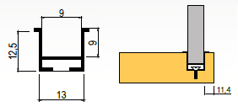

 | System do przykręcania. Tory są dostępne jedynie w unikolorach.

 | TOP - wpuszczany do przykręcenia metalowy z listwą maskującą |  |  | Frame - nakładany z listwą maskującą |  |  | Nakładany z prowadzeniem metalic-line 29 mm i mechanimem C3

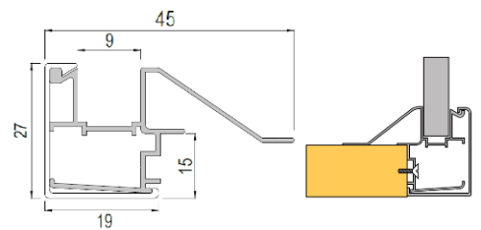
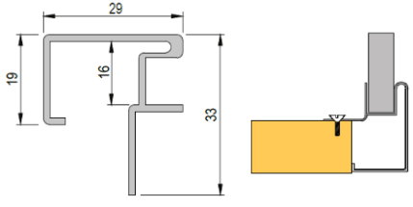

 | Do przykręcania. Aluminiowe listwy torowe, które mają osłony w takim samym kolorze jak rolety. |  |  | System nakładany (FRAME). Prowadnica tego systemu składa się z dwóch części: aluminowego toru i osłony, która jest w tym samym kolorze co roleta. Tor i osłona są dostępne we wszystkich kolorach oprócz nierdz. z aluminiową powierzchnią (metallic-line). Pozostałe elementy są w wybranym kolorze (buk, brzoza...). Jeśli jest wybrany inny kolor niż aluminium albo nierdz. dno należy wpuścić o 10 mm niżej od boków, albo wyciągnąć o 18 mm. |  |  | 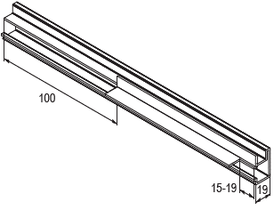 Nakładany system prowadzenia (29 mm). Chodzi o prowadzenie w kolorze aluminium lub stali nierdzewnej w profilu Metallic line i w kombinacji z mechanizmem C3. Prowadnice należy przed montażem przygotować zgodnie z rysunkiem poniżej.

Kolor

 | Aluminium (metallic-line) |  | Biały (E23) |  |  | Aluminowa plastik (E23) |  |  | Czereśnia havana (E23)

 | Nierdz. (metallic-line) |  | Szary (E23) |  |  | Brzoza (E23) |  |  | Calvados (E23)

 |  |  | Czarny (E23) |  |  | Klon (E23) |  |  | Czereśnia (E23)

 |  |  |  |  |  | Buk (E23)

Pion. 22.02 |  |  |  |  |  |  |  | Wzorniki kolorów są jedynie orientacyjne
Instrukcje montażu są dostępne na naszym portalu www.demos24plus.com |  |  |  |  |  |  |  | www.demos24plus.com

